상품제안서
WB-707TK, TG 웰빙스트레칭 | 상품코드: S15694

 |  |  |  |  |  |  | 02-713-8555 | www.synergygift.co.kr
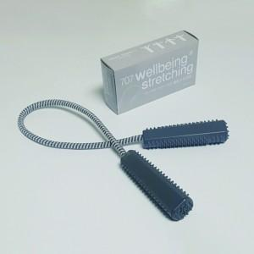

【상세/제작정보】 | <p><span style="font-size: 14pt;"></span></p><p>&nbsp;</p>

【인쇄/포장옵션】 | 실크 / 포장지포장

【공급단가】 | 수량 | 300~ | 1,000~ | 3,000~ | 5,000~ | 10,000~
*VAT별도 | 707TG | 1,240원 | 1,180원 | 1,160원 | 1,140원 | 1,120원
 | 707TK(단종) | 1,240원 | 1,180원 | 1,160원 | 1,140원 | 1,120원

【상품 URL】 | https://www.synergygift.co.kr:443/src/goods_detail.php?gdno=9258

